关系图
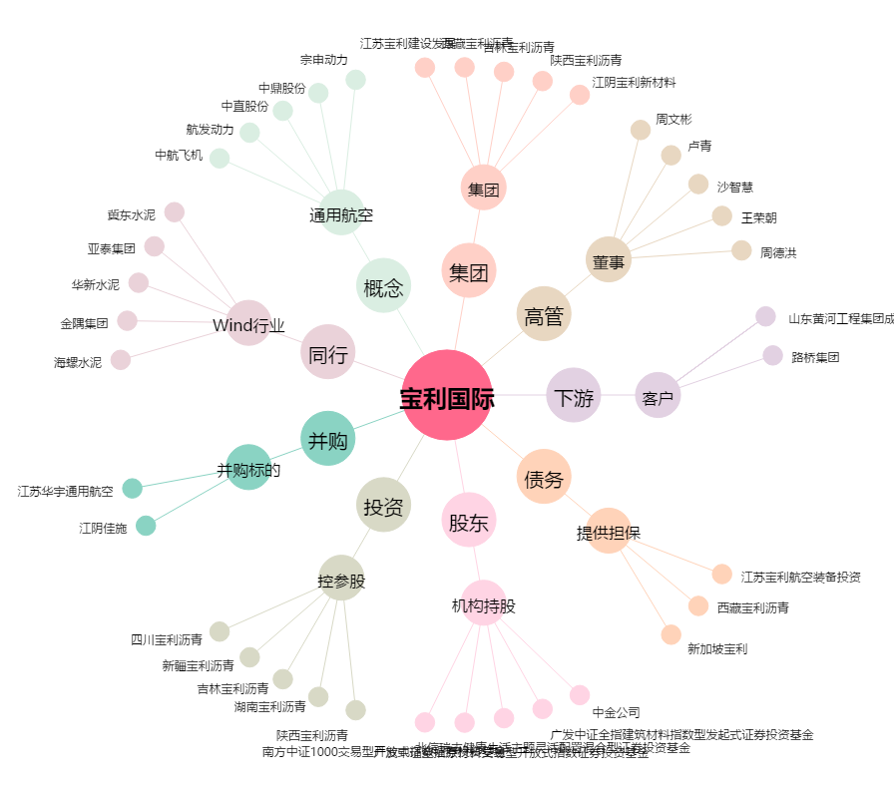
宝利国际[300135.SZ] - 关系概览图

